ユースケース図とは
ユースケース図
 | ユースケース図(use case diagram)
 | システムの振る舞いを表現
 | 振る舞い… システムが外から見てどんなふうに動作し、反応するか
 | 振る舞いを図で表したものが「ユースケース図」
 | システムの外部と内部の分離を図る

 | ユースケース
 | システムがどのように機能すべきか表現する
 | ユースケースはアクターによって開始
 | システムを利用して遂行する単位業務のひとつを抽象化したもの
 | ユースケースをすべて集めると、システムがどう使われるかがすべて表わされる

 | アクター
 | その外部環境
 | システムと情報交換をする。
 | システムから受動的に情報を受け取る。
 | 人間、ハードウェア、外部システムがアクターになりえる。
 | 外部のシステムもアクターとなりえる 例：外部のデータベース

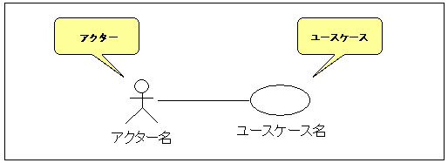

『注文を登録する』
のアクターに顧客情報管理システムがある。 『注文を登録する』じゃなくて、 『注文を登録される』じゃないのかと思ったが。

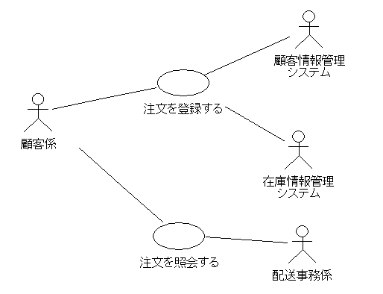

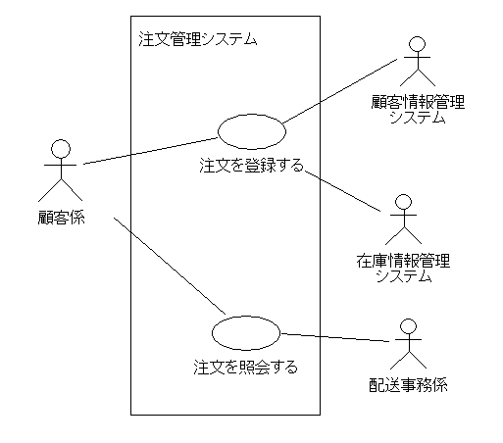

アクターとユースケースの、システムの境界を取るために、線で囲い、システム名を書く

 | 参考 | https://www.ogis-ri.co.jp/otc/hiroba/UMLTutorial/analysis/do_work/dowork1_1.html

 | ユースケースの関連は、矢印を付けないか1つだけ付けるかのどちらかです。
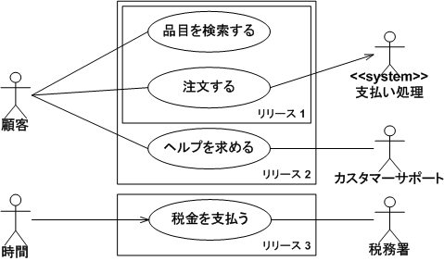

カスタマーサポートは『ヘルプを求める』ではなく、『ヘルプを求められる』が、→を書くことで明示化か。

 | ユースケース図の作成
 | 1 | 最初にできるだけ多くのアクターを洗い出す。
 | 2 | そのアクターがシステムとどう相互作用するかを考える。
 | 3 | 初期の一連のユースケースを識別する。
 |  | →ダイアグラムで、アクターとそのアクターが参加するユースケースとを線で結ぶ。
 | 4 | アクターが情報を提供したり、ユースケースを開始したり、ユースケースの結果として情報を受け取ったりするかどうか考える
 |  | →アクターとユースケースの間に関連が必要
 | 5 | 情報の流れを表していると誤解しないようにする。
 |  | →関係を示しているのであって、情報の流れは示していない
 | 6 | ユースケース間、あるいはアクター間に類似性が見えはじめたら、それらの間の適切な関係をモデリングする。

 | 参考 | https://www.ogis-ri.co.jp/otc/swec/process/am-res/am/artifacts/useCaseDiagram.html

 | ミスユースケース
 | ユースケース内に、ユースケースに対するリスクを挙げる

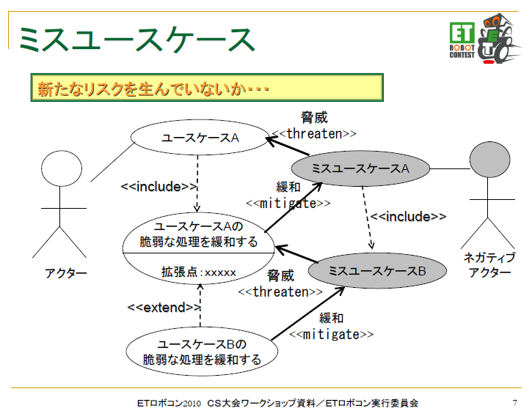

 | 参考 | http://minamikanto.etrobo.jp/2011/pdf/miss_use_case.pdf

